Visualization
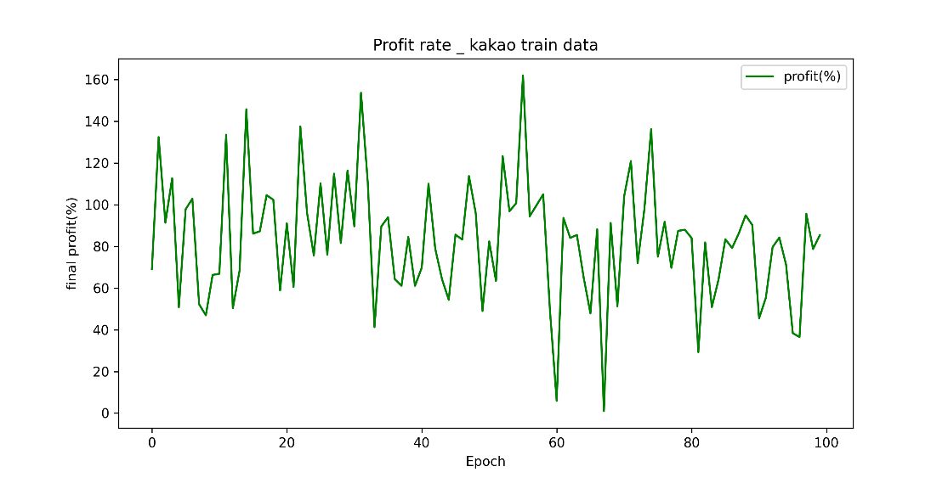
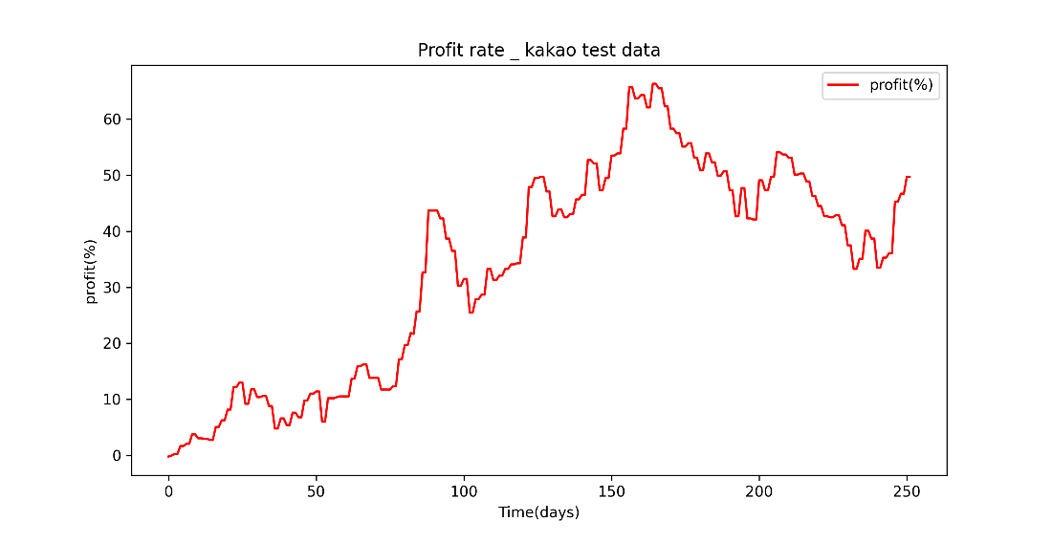
 |  |  | Train_action |  | Test_action | Train_ last profit with Epoch |  | Test profit with days
No. | Test condition |  | 1st epoch | 100th epoch
 |  | 1. 카카오
1 | Ref. | Ref조건
3 | 초기자본 증가
2 | 종목변경(주가 낮은 종목)
4 | 초기자본 감소
5 | Ref. 재현성 확인

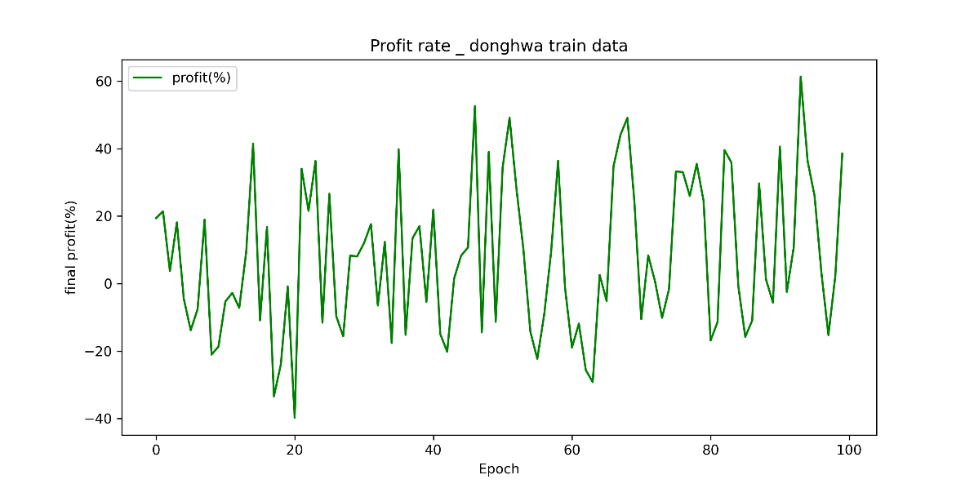
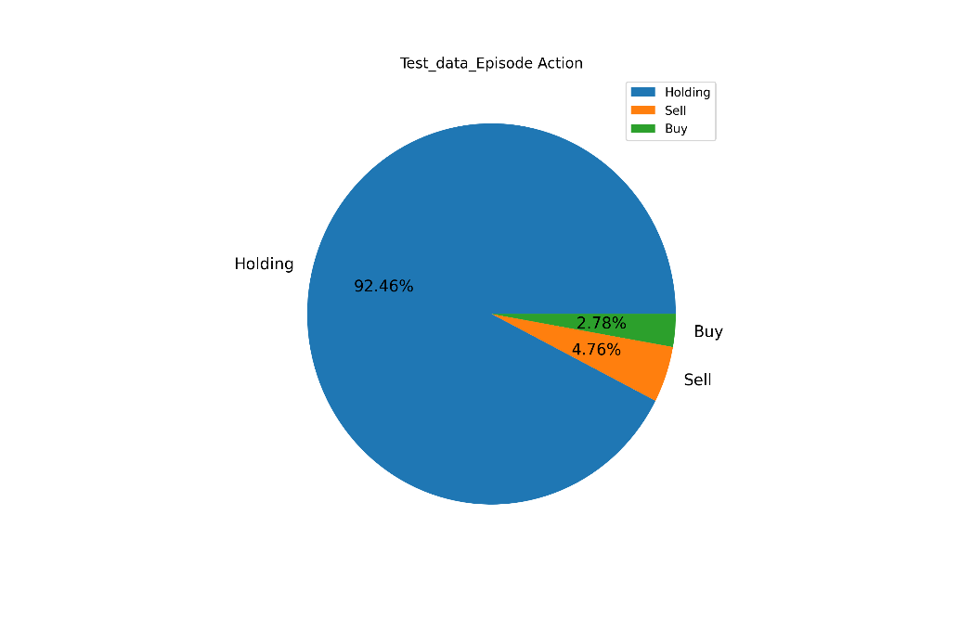
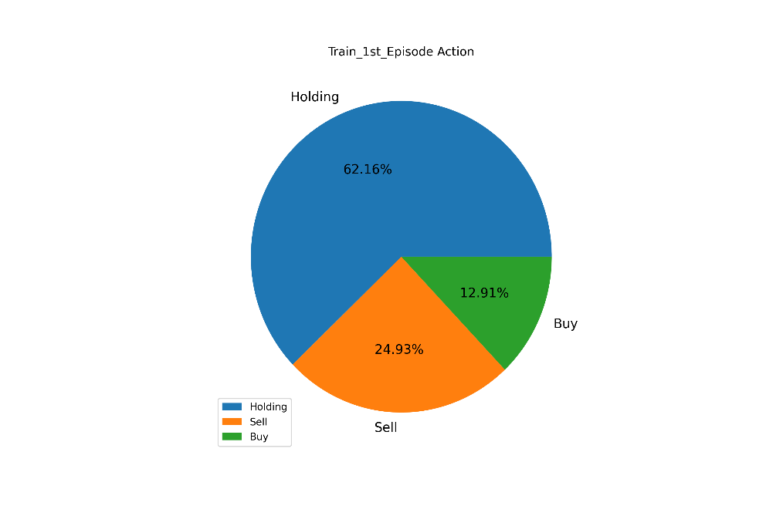
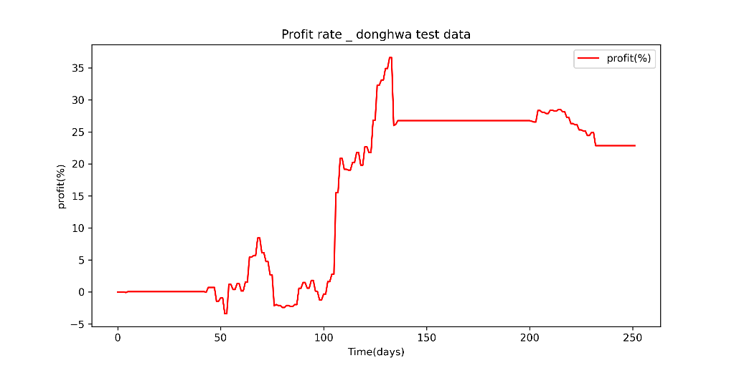
 |  | 2. 동화제약 |  |  |  |  | `

 |  |  |  |  |  |  |  |  | 어쨌든 두 종목 모두 1년 후에 우상향
 |  |  |  |  |  |  | 모델이 안정적으로 학습되는 것같진 않지만,
 |  |  |  |  |  |  | 4년 시점의 마지막 수익율로만 비교해서 정확한 분석은 아니다
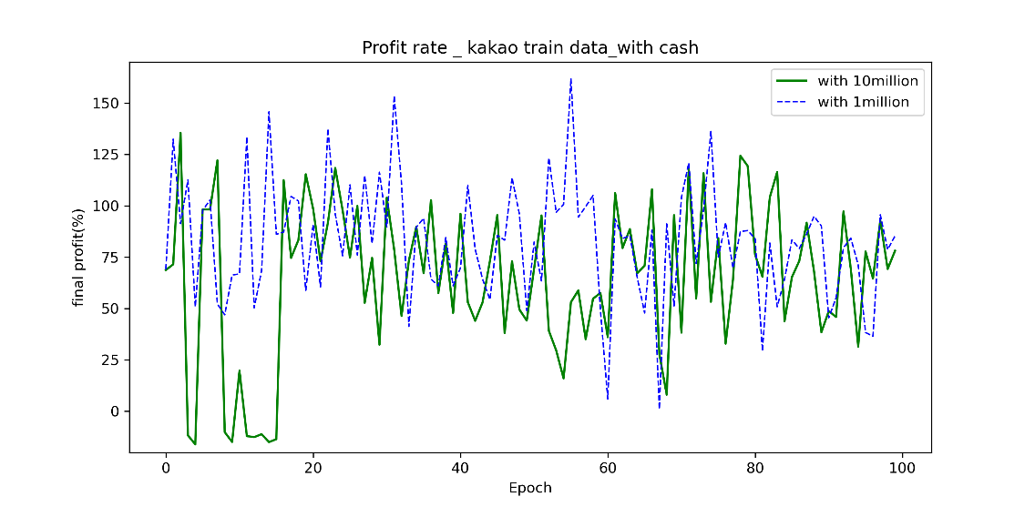
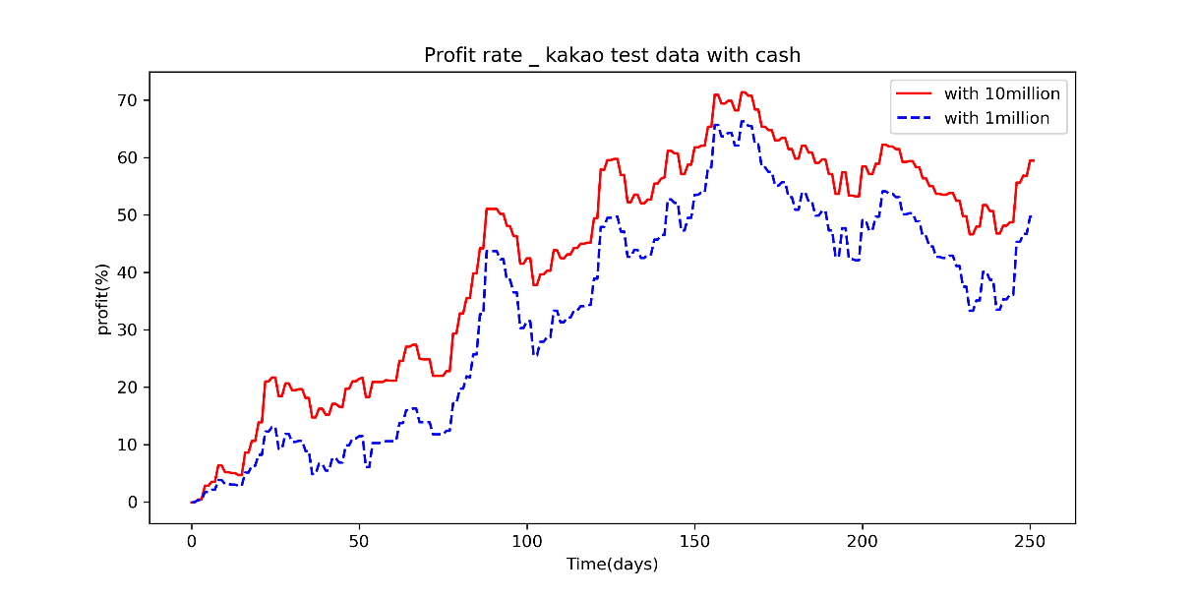

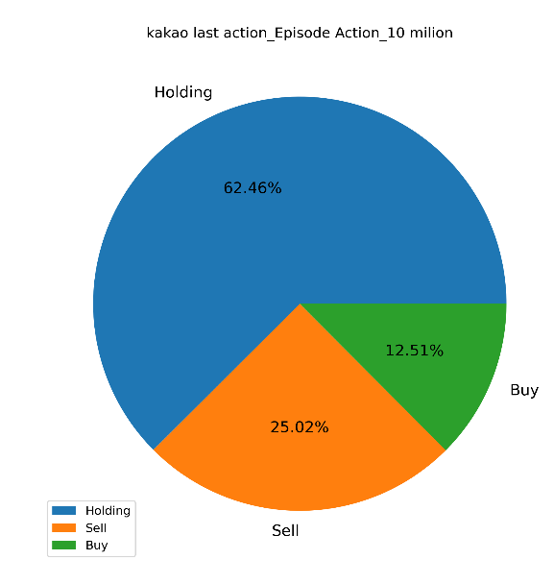
 |  | 3. 카카오 초기자본 증가 |  |  |  |  |  |  |  | - 추세는 비슷하게 따라간다. 금액과 상관없이 학습 모델링은 비슷하게 되었다는 의미다
 |  |  |  |  |  |  |  |  |  | - 그러나 금액이 높은 경우가 전체 평균 수익율이 높다
 |  |  |  |  |  |  |  |  |  | - 테스트 데이터의 수익율은 cash 가 높을수록 좋으나, 동일 모델로 돌려서 재확인 해봐야 정확한 비교가 될것이다
 |  |  |  |  |  |  |  |  |  | - 현재는 백만원으로 돌린 모델을 백만원으로 테스트 하였고, 천만원으로 돌린모델을 천만원으로 테스트 했기 때문에 정확한 비교는 아니다
 |  |  |  |  |  |  |  |  |  | - To do :
 |  |  |  |  |  |  |  |  |  | 1. 백만원으로 학습시킨 모델을 천만원으로 테스트 돌려보기
 |  |  |  |  |  |  |  |  |  | 2. 천만원으로 학습시킨 모델을 백만원으로 테스트 돌려보기

